様式第１号
様式第１号（第６条関係） |  |  |  |  | №
 |  |  |  | 申請日
 |  |  |  |  |  | ※申請期限：令和９年１月29日（金）必着
三原市長 様
三原市賃上げ支援事業補助金交付申請書兼実績報告書
【法 人】本社、本店、 主たる事業所の所在地 【個人事業主】事業所住所
※屋号がない
場合は空欄
【法 人】法人名 【個人事業主】屋号
【法 人】肩書・代表者氏名 【個人事業主】氏名
【個人事業主】代表者住所
連絡先 | 電話番号
 | メールアドレス
業 種 主たる業種を一つ選択 |  | 資本金の額または出資の総額 |  |  | 従業員数
選択必要
対象労働者氏名 | 基本給単価 の単位 | 賃上げ前の基本給単価 (A) | 賃上げ後の基本給単価 (B) |  | 賃上げ率 (B-A)/A | 賃上げ後の最初 の賃金支払日

補助金交付申請額（賃上げ率２％以上の労働者人数×２万円、上限10万円） |  |  |  |  | 0
三原市賃上げ支援事業補助金交付要綱第６条の規定により、必要書類を添えて申請します。
また、次の全ての事項に同意・誓約します。
・ 申請内容に虚偽や不正はありません。また、提出する書類の写しは全て、原本と相違ありません。 ・ 市税の滞納はありません。また、本申請に必要な内容に関し、市税の申告又は納税情報等を閲覧し、調査することに同意します。 ・ 本申請後も、事業継続の意思があります。 ・ 令和７年度又は令和８年度に賃上げを目的とする公的給付を受けていません。 ・ 宗教活動又は政治活動に係る事業を行っていません。 ・ 社会通念上不適切であると判断される事業を行っていません。 ・ 三原市暴力団排除条例（平成２４年三原市条例第４号）第２条第１号から第３号までに規定する暴力団、暴力団員及び暴力団員等 に該当しません。 ・ 風俗営業等の規制及び業務の適正化等に関する法律（昭和２３年法律第１２２号）に規定する性風俗関連特殊営業又は当該事業に 係る接客業務受託営業を行う事業者ではありません。 ・ 申請期限までに書類の不備を解消できない場合は、申請を取り下げたものと見なされることに同意します。 ・ 上記の事項に反する事実が判明した場合には、補助金を速やかに返還することに同意します。
なお、本申請の補助金は、次の口座に振り込んでください。
口座名義 (カタカナで記入)
金融機関 | 金融機関名 |  | 選択必要 | 預金種目 | 選択必要
 | 店舗名 |  | 口座番号
ゆうちょ銀行 | 店番 |  | 口座番号

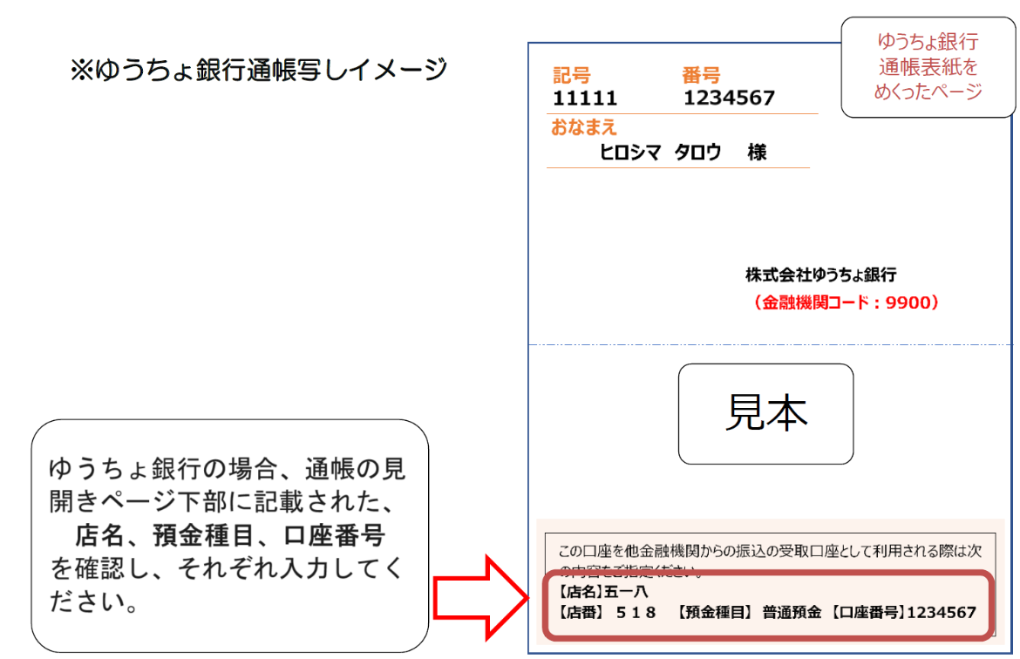
ゆうちょ銀行の場合、通帳の見開きページ下部に記載された、
店番、口座番号（7桁）
を確認し、入力してください。

【記入例】
○記入例

【注意事項】
・入力が必要な箇所のセルは、薄黄色で着色しています。
・選択が必要な箇所のセルは、薄ピンク色で着色しています。
・着色されていないセルは、自動計算等の設定になっています。
・特に注意が必要な入力箇所は、コメントを記載していますので、ご確認ください。

様式第１号（第６条関係） |  |  |  |  | №
 |  |  |  | 申請日 | 2026-10-01
 |  |  |  |  |  | ※申請期限：令和９年１月29日（金）必着
三原市長 様
三原市賃上げ支援事業補助金交付申請書兼実績報告書
【法 人】本社、本店、 主たる事業所の所在地 【個人事業主】事業所住所 |  | 三原市港町一丁目５番１号
※屋号がない
場合は空欄
【法 人】法人名 【個人事業主】屋号 |  | 三原市株式会社
【法 人】肩書・代表者氏名 【個人事業主】氏名 |  | 代表取締役 三原太郎
【個人事業主】代表者住所
連絡先 | 電話番号 | 0848-12-3456
 | メールアドレス | shoko@city.mihara.hiroshima.jp
業 種 主たる業種を一つ選択 |  | 資本金の額または出資の総額 |  |  | 従業員数
製造業その他 |  | 1,000,000円 |  |  | 200人
対象労働者氏名 | 基本給単価 の単位 | 賃上げ前の基本給単価 (A) | 賃上げ後の基本給単価 (B) |  | 賃上げ率 (B-A)/A | 賃上げ後の最初 の賃金支払日
三原 一郎 | 基本給 | 100,000 | 120,000 |  | 20.0% | 2026-09-30
三原 次郎 | 時給 | 1,100 | 1,150 |  | 4.5% | 2026-09-30
三原 三郎 | 週給 | 50,000 | 51,000 |  | 2.0% | 2026-09-30

補助金交付申請額（賃上げ率２％以上の労働者人数×２万円、上限10万円） |  |  |  |  | 60,000
三原市賃上げ支援事業補助金交付要綱第６条の規定により、必要書類を添えて申請します。
また、次の全ての事項に同意・誓約します。
・ 申請内容に虚偽や不正はありません。また、提出する書類の写しは全て、原本と相違ありません。 ・ 市税の滞納はありません。また、本申請に必要な内容に関し、市税の申告又は納税情報等を閲覧し、調査することに同意します。 ・ 本申請後も、事業継続の意思があります。 ・ 令和７年度又は令和８年度に賃上げを目的とする公的給付を受けていません。 ・ 宗教活動又は政治活動に係る事業を行っていません。 ・ 社会通念上不適切であると判断される事業を行っていません。 ・ 三原市暴力団排除条例（平成２４年三原市条例第４号）第２条第１号から第３号までに規定する暴力団、暴力団員及び暴力団員等 に該当しません。 ・ 風俗営業等の規制及び業務の適正化等に関する法律（昭和２３年法律第１２２号）に規定する性風俗関連特殊営業又は当該事業に 係る接客業務受託営業を行う事業者ではありません。 ・ 申請期限までに書類の不備を解消できない場合は、申請を取り下げたものと見なされることに同意します。 ・ 上記の事項に反する事実が判明した場合には、補助金を速やかに返還することに同意します。
なお、本申請の補助金は、次の口座に振り込んでください。
口座名義 (カタカナで記入) | ミハラ（カ
金融機関 | 金融機関名 | 三原 | 銀行 | 預金種目 | 普通
 | 店舗名 | 本庁支店 | 口座番号 | 0123456
ゆうちょ銀行の場合、通帳の見開きページ下部に記載された、
店番、口座番号（7桁）
を確認し、入力してください。
ゆうちょ銀行 | 店番 |  | 口座番号

